測定点の位置
業務用厨房熱機器等性能測定結果 【電気機器】
品 目 | グリドル （測定点の位置）
型 式 |  |  |  |  | 製造者名

 |  | 測定点の位置 調理領域は、グリドル板面の外周から50 mm 内側（下図の色塗り部）とする。調理領域境界線上の測定点は、下図の●印とする。調理領域内部の測定点は、下図の○印とし、境界線上の測定点は、含まない。調理領域内部の測定点の外周側の点は、外周から100 mm 内側の位置とする。調理領域内部の測定点の間隔は、幅方向a および奥行方向b ともに、50mm以上かつ100mm 以下とする。調理領域温度は、ある時刻における調理領域内部の全測定点の平均値とする。

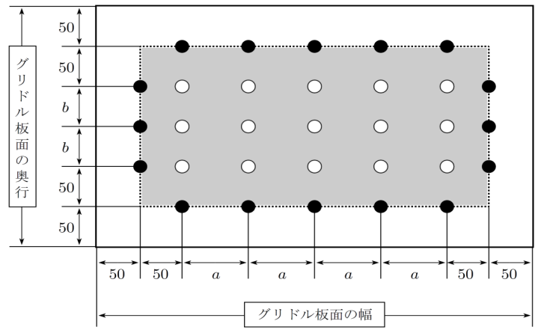

 |  |  | グリドル板面測定点図

 | 上記のグリドル板面測定点図に従って、グリドル板面測定点図 を描く。

 |  |  |  |  |  | グリドル板面の幅 = | (mm)
 |  |  |  |  |  | グリドル板面の奥行 = | (mm)
 |  |  |  |  |  | a = | (mm)
 |  |  |  |  |  | b = | (mm)
 |  |  |  | 調理領域境界線上の測定点数 = |  |  | （点)
 |  |  |  | 調理領域内部の測定点数 = |  |  | （点)
 |  |  |  |  |  | 総測定点数 = | （点)


 |  |  |  | Qi 平均値 =

グリドル底面測定点図

1.定格消費電力
業務用厨房熱機器等性能測定結果 【電気機器】
品 目 | グリドル （１．定格消費電力）
型 式 |  |  |  | 製造者名
試験日 |  | 室温(℃) |  | 湿度(%) | 気圧(hPa)

 | 定格消費電力
 | 試験機器の最大消費電力と定格消費電力の差εp[%] が消費電力の許容差に適合するように、定格消費電力pr[kW] を定める。

 | 試験機器の最大消費電力
 | 試験機器を室温になじませた後、最大入力で加熱を始め、または、電気用品の技術上の基準を定める省令の解釈別表第八の平常温度上昇に規定された条件で加熱を始め、消費電力が一定になった時の値を試験機器の最大消費電力 px [kW] とする。ただし、最大消費電力量の測定では、回路の切換えまたは発熱体の特性により、消費電力が段階的またはゆるやかに変化する場合には、その最大値とする。

$$ε_{p}=\left(\frac{p_{x}}{p_{r}}−1\right)×100$$

 | px ： 試験機器の最大消費電力[kW] |  |  | px = | (kW) | （小数点以下3位）

 | pr ： 定格消費電力[kW] |  |  | pr = | (kW) | （小数点以下3位）

 | εp ： 試験機器の最大消費電力と 定格消費電力の差 |  |  | εp = | (%)

 | 消費電力の許容差 | ＝+5％、 | -10％

 | 測定写真

 | 最大消費電力測定グラフ

 |  |  |  | Qi 平均値 =

5.消費電力量
業務用厨房熱機器等性能測定結果 【電気機器】
品 目 | グリドル （ ５．消費電力量 ）
型 式 |  |  |  |  | 製造者名
1回目 | 試験日 |  | 室温(℃) |  |  | 湿度(%) |  | 気圧 (hPa)
2回目
$$Q_{s}= P_{s}\frac{180−25}{θ_{f}−θ_{s}}$$
 | ①立上り時

 |  |  |  |  | 1 回目 | 2 回目
 |  | Ps : 消費電力量[kWh/回] |  | Ps ＝ |  |  | (kWh/回) | （小数点以下３位）
 |  | θf : 代表測定点の温度が180 ℃に
 | 達した時の調理領域温度[℃] |  |  | qf ＝ |  |  | （℃） | （小数点以下１位）
 |  | θs : 調理領域温度の初温[℃] |  | qs ＝ |  |  | （℃） | （小数点以下１位）

 |  | Qs : 立上り時消費電力量[kWh/回] |  | Qs = |  |  | (kWh/回) | （小数点以下３位）

 |  |  |  |  | Qs 平均値 = |  | (kWh/回) | （小数点以下３位）

$$Q_{c} = P_{c}\frac{60}{T_{c}}$$
 |  |  |  |  | 誤差
 | ②調理時

 |  | Pc : 消費電力量[kWh/回] |  |  | Pc = |  | (kWh/回) | （小数点以下３位）
 |  | Tc : 調理に要した時間[min/回] |  |  | Tc = |  | (min/回) | （小数点以下2位）

 |  | Qc : 調理時消費電力量[kWh/h] |  |  | Qc = |  | (kWh/h) | （小数点以下３位）
 | ③待機時
 |  |  |  |  | 1 回目 | 2 回目
 | 待機状態は、調理領域温度が180 ℃近辺で維持されている状態とする。
 |  | Pi : 待機時の消費電力量[kWh] |  | Pi = |  |  | (kWh) | （小数点以下３位）
 |  | Ti : 待機時の消費電力量の測定時間[min] |  | Ti = |  |  | (min) | （小数点以下2位）
 |  | qi : 待機状態における調理領域温度[℃] |  | qi = |  |  | （℃） | （小数点以下１位）
 |  | qrH: 待機時の室温[℃] |  | qrH = |  |  | （℃） | （小数点以下１位）

 | 省エネ待機状態は、調理領域温度が160 ℃近辺で維持されている状態とする。
 |  | PiL : 省エネ待機時の消費電力量[kWh] |  | PiL = |  |  | (kWh) | （小数点以下３位）
 |  | TiL : 省エネ待機時の消費電力量の測定時間[min] |  | TiL = |  |  | (min) | （小数点以下2位）
 |  | qiL : 省エネ待機状態における調理領域温度[℃] |  | qiL = |  |  | （℃） | （小数点以下１位）
 |  | qrL: 省エネ待機時の室温[℃] |  | qrL = |  |  | （℃） | （小数点以下１位）

 | Qi : 待機時消費電力量[kWh/h] |  |  | Qi = |  |  | (kWh/h) | （小数点以下３位）

$$Q_{i} = P_{i}\frac{60}{T_{i}}\frac{155−θ_{iL}+θ_{rL}}{θ_{i}−θ_{rH}−θ_{iL}+θ_{rL}}+P_{iL}\frac{60}{T_{iL}}\frac{θ_{i}−θ_{rH}−155}{θ_{i}−θ_{rH}−θ_{iL}+θ_{rL}}$$
 |  |  |  | Qi 平均値 = |  |  | (kWh/h) | （小数点以下３位）

 |  |  |  |  | 誤差

 | QiL : 省エネ待機時消費電力量[kWh/h] |  |  | QiL = |  |  | (kWh/h) | （小数点以下３位）

$$Q_{iL} = P_{i}\frac{60}{T_{i}}\frac{135−θ_{iL}+θ_{rL}}{θ_{i}−θ_{rH}−θ_{iL}+θ_{rL}}+P_{iL}\frac{60}{T_{iL}}\frac{θ_{i}−θ_{rH}−135}{θ_{i}−θ_{rH}−θ_{iL}+θ_{rL}}$$
 |  |  | QiL 平均値 ＝ |  |  |  | (kWh/h) | （小数点以下３位）

 |  |  |  |  | 誤差

業務用厨房熱機器等性能測定結果 【電気機器】
品 目 | グリドル （ ５．消費電力量 ）
型 式 |  |  |  |  | 製造者名

 | ④日あたり消費電力量
 |  | 調理時間想定と調理量想定の日あたり消費電力量を計算する。

 |  | Qs ：立上り時消費電力量[kWh/回] |  | Qs = |  | (kWh/回) | （小数点以下３位）
 |  | Qc ：調理時消費電力量[kWh/回] |  | Qc = |  | (kWh/h) | （小数点以下３位）
 |  | Qi : 待機時消費電力量[kWh/h] |  | Qi = |  | (kWh/h) | （小数点以下３位）
 |  | Vc ：連続調理能力[個/h] |  | Vc = |  | （個/h） | （整数）
 |  | hc : 調理時間[h/日] 標準値は3.5h/日 |  | hc = | 3.5 | （h/日）
 |  | hi : 待機時間[h/日] 標準値は6.5h/日 |  | hi = | 6.5 | （h/日）
 |  | hd : 稼動時間[h/日] 標準値は10h/日 |  | hd = | 10.0 | （h/日）
 |  | vd : 日あたり調理量[個/日] 標準値は冷蔵生ハンバーグ200 個/日 |  | vd = | 200 | (個/日）

 |  | ns : 立上り回数[回/日] 標準値は1 回/日 |  | ns = | 1 | (回/日）

$$Q_{dH}=n_{s}Q_{s}+h_{c}Q_{c}+h_{i}Q_{i}$$
 |  | QdH : 日あたり消費電力量（時間想定）[kWh/日] |  | QdH = |  | (kWh/日） | （小数点以下1位）

$$Q_{dV}=n_{s}Q_{s}+\frac{v_{d}}{V_{c}}Q_{c}+\left(h_{d}−\frac{v_{d}}{V_{c}}\right)Q_{i}$$
 |  | QdV : 日あたり消費電力量（量想定）[kWh/日] |  | QdV = |  | (kWh/日） | (小数点以下1位)

